딸기시계열생육(작물부위)
file_name | Ground Truth | Predict | confidence | Confusion Matrix | tp | fp
V003_3_2_1_6_4_2_2_1_0_0_20221110_973_20221115161417.json | 3 | 3 | 0.653964 | tp | 1 | 0 | labels | Class | Images | Instances | P | R | mAP@50 | mAP@50-95
V003_3_2_1_6_4_2_2_1_0_0_20221110_789_20221115161251.json | 3 | 3 | 0.846495 | tp | 2 | 0 |  | all | 5397 | 5403 | 0.842 | 0.858 | 0.886 | 0.596
V003_3_2_1_6_4_2_2_1_0_0_20221110_70_20221115155853.json | 3 | 3 | 0.815448 | tp | 3 | 0 | 0 | flower | 5397 | 342 | 0.833 | 0.962 | 0.962 | 0.542
V003_3_2_1_6_4_2_2_1_0_0_20221110_664_20221115161057.json | 3 | 3 | 0.618958 | tp | 4 | 0 | 1 | leaf | 5397 | 3920 | 0.83 | 0.854 | 0.907 | 0.735
V003_3_2_1_6_4_2_2_1_0_0_20221110_623_20221115161047.json | 3 | 3 | 0.883591 | tp | 5 | 0 | 2 | fruit | 5397 | 540 | 0.759 | 0.71 | 0.757 | 0.44
V003_3_2_1_6_4_2_2_1_0_0_20221110_552_20221115160900.json | 3 | 3 | 0.823035 | tp | 6 | 0 | 3 | stem | 5397 | 601 | 0.945 | 0.905 | 0.917 | 0.669
V003_3_2_1_6_4_2_2_1_0_0_20221110_529_20221115160855.json | 3 | 3 | 0.781413 | tp | 7 | 0
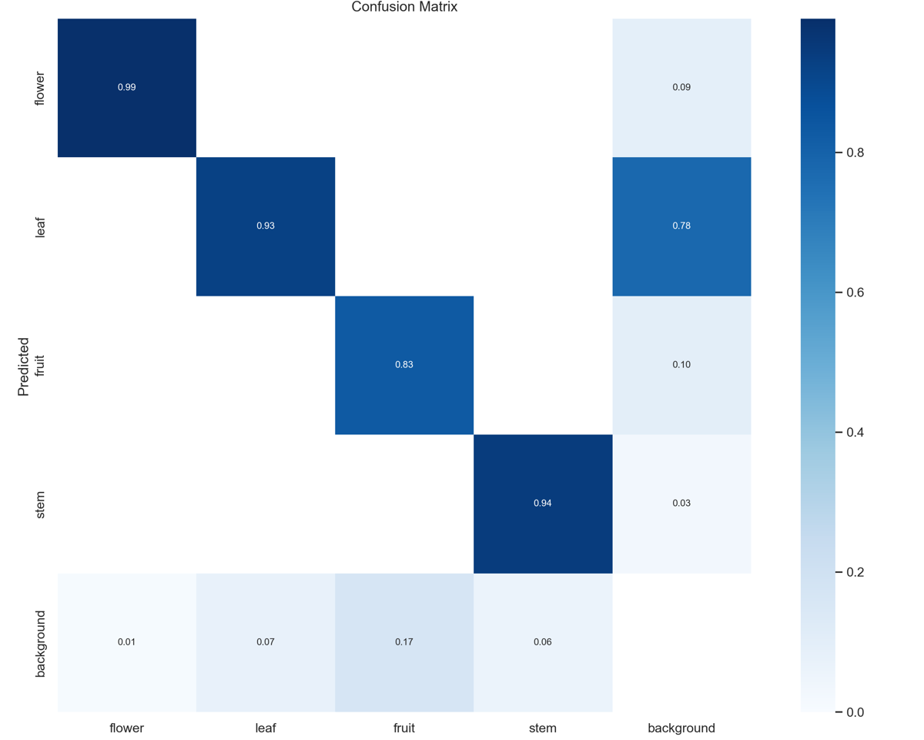
V003_3_2_1_6_4_2_2_1_0_0_20221110_473_20221115160715.json | 3 | 3 | 0.51046 | tp | 8 | 0
V003_3_2_1_6_4_2_2_1_0_0_20221110_457_20221115160711.json | 3 | 3 | 0.583926 | tp | 9 | 0
V003_3_2_1_6_4_2_2_1_0_0_20221110_400_20221115160656.json | 3 | 3 | 0.550698 | tp | 10 | 0
V003_3_2_1_6_4_2_2_1_0_0_20221110_312_20221115160444.json | 3 | 3 | 0.477982 | tp | 11 | 0
V003_3_2_1_6_4_2_2_1_0_0_20221110_264_20221115160255.json | 3 | 3 | 0.787334 | tp | 12 | 0
V003_3_2_1_6_4_2_2_1_0_0_20221110_241_20221115160249.json | 3 | 3 | 0.754923 | tp | 13 | 0
V003_3_2_1_6_4_2_2_1_0_0_20221110_210_20221115160241.json | 3 | 3 | 0.64612 | tp | 14 | 0
V003_3_2_1_6_4_2_2_1_0_0_20221110_172_20221115160056.json | 3 | 3 | 0.735288 | tp | 15 | 0
V003_3_2_1_6_4_2_2_1_0_0_20221110_124_20221115160044.json | 3 | 3 | 0.642291 | tp | 16 | 0
V003_3_2_1_6_4_2_2_1_0_0_20221110_1_20221115155836.json | 3 | 3 | 0.895256 | tp | 17 | 0
V003_3_2_1_6_4_2_2_1_0_0_20221110_1,158_20221115161711.json | 3 | 3 | 0.842485 | tp | 18 | 0
V003_3_2_1_6_4_2_2_1_0_0_20221110_1,111_20221115161700.json | 3 | 3 | 0.801375 | tp | 19 | 0
V003_3_2_1_6_4_2_2_1_0_0_20221110_1,096_20221115161547.json | 3 | 3 | 0.720517 | tp | 20 | 0
V003_3_2_1_6_4_2_2_1_0_0_20221110_1,065_20221115161540.json | 3 | 3 | 0.852965 | tp | 21 | 0
V003_3_2_1_6_4_2_2_1_0_0_20221108_91_20221115152238.json | 3 | 3 | 0.818266 | tp | 22 | 0
V003_3_2_1_6_4_2_2_1_0_0_20221108_897_20221115154022.json | 3 | 3 | 0.742154 | tp | 23 | 0
V003_3_2_1_6_4_2_2_1_0_0_20221108_842_20221115154008.json | 3 | 3 | 0.785107 | tp | 24 | 0
V003_3_2_1_6_4_2_2_1_0_0_20221108_827_20221115154004.json | 3 | 3 | 0.875904 | tp | 25 | 0
V003_3_2_1_6_4_2_2_1_0_0_20221108_802_20221115153958.json | 3 | 3 | 0.830049 | tp | 26 | 0
V003_3_2_1_6_4_2_2_1_0_0_20221108_747_20221115153811.json | 3 | 3 | 0.477481 | tp | 27 | 0
V003_3_2_1_6_4_2_2_1_0_0_20221108_676_20221115153603.json | 3 | 3 | 0.604939 | tp | 28 | 0
V003_3_2_1_6_4_2_2_1_0_0_20221108_626_20221115153551.json | 3 | 3 | 0.835013 | tp | 29 | 0
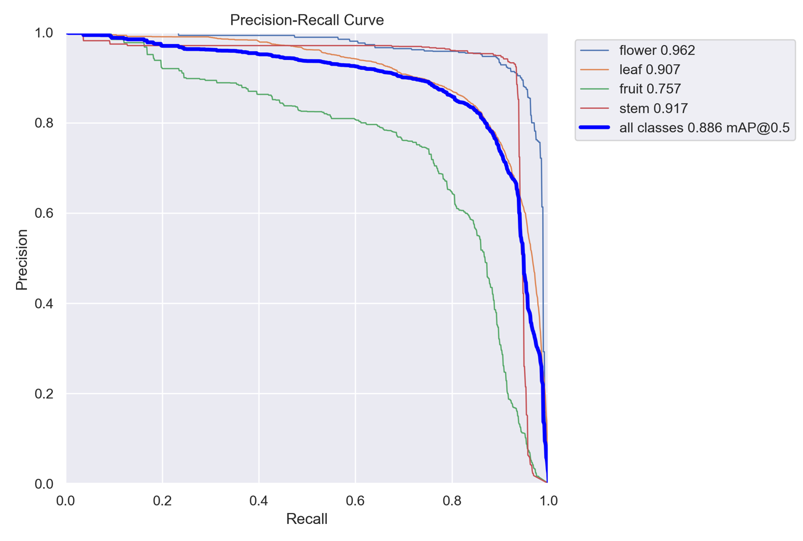
V003_3_2_1_6_4_2_2_1_0_0_20221108_533_20221115153333.json | 3 | 3 | 0.727268 | tp | 30 | 0
V003_3_2_1_6_4_2_2_1_0_0_20221108_441_20221115153113.json | 3 | 3 | 0.660419 | tp | 31 | 0
V003_3_2_1_6_4_2_2_1_0_0_20221108_416_20221115153105.json | 3 | 3 | 0.404226 | tp | 32 | 0
V003_3_2_1_6_4_2_2_1_0_0_20221108_374_20221115152847.json | 3 | 3 | 0.875994 | tp | 33 | 0
V003_3_2_1_6_4_2_2_1_0_0_20221108_317_20221115152828.json | 3 | 3 | 0.737688 | tp | 34 | 0
V003_3_2_1_6_4_2_2_1_0_0_20221108_279_20221115152630.json | 3 | 3 | 0.841109 | tp | 35 | 0
V003_3_2_1_6_4_2_2_1_0_0_20221108_256_20221115152622.json | 3 | 3 | 0.697987 | tp | 36 | 0
V003_3_2_1_6_4_2_2_1_0_0_20221108_248_20221115152620.json | 3 | 3 | 0.748397 | tp | 37 | 0
V003_3_2_1_6_4_2_2_1_0_0_20221108_209_20221115152607.json | 3 | 3 | 0.442391 | tp | 38 | 0
V003_3_2_1_6_4_2_2_1_0_0_20221108_106_20221115152359.json | 3 | 3 | 0.783373 | tp | 39 | 0
V003_3_2_1_6_4_2_2_1_0_0_20221108_10_20221115152212.json | 3 | 3 | 0.807604 | tp | 40 | 0
V003_3_2_1_6_4_2_2_1_0_0_20221108_1,245_20221115154937.json | 3 | 3 | 0.850202 | tp | 41 | 0
V003_3_2_1_6_4_2_2_1_0_0_20221108_1,221_20221115154929.json | 3 | 3 | 0.671058 | tp | 42 | 0
V003_3_2_1_6_4_2_2_1_0_0_20221108_1,197_20221115154741.json | 3 | 3 | 0.745287 | tp | 43 | 0
V003_3_2_1_6_4_2_2_1_0_0_20221108_1,159_20221115154729.json | 3 | 3 | 0.842592 | tp | 44 | 0
V003_3_2_1_6_4_2_2_1_0_0_20221108_1,018_20221115154459.json | 3 | 3 | 0.891859 | tp | 45 | 0
V003_3_2_1_6_3_2_2_1_0_0_20221124_9_20221124100743.json | 3 | 3 | 0.92987 | tp | 46 | 0
V003_3_2_1_6_3_2_2_1_0_0_20221124_8_20221124101439.json | 3 | 3 | 0.790474 | tp | 47 | 0
V003_3_2_1_6_3_2_2_1_0_0_20221124_79_20221124100752.json | 3 | 3 | 0.835591 | tp | 48 | 0
V003_3_2_1_6_3_2_2_1_0_0_20221124_77_20221124100751.json | 3 | 3 | 0.797545 | tp | 49 | 0
V003_3_2_1_6_3_2_2_1_0_0_20221124_76_20221124100751.json | 3 | 3 | 0.661527 | tp | 50 | 0
V003_3_2_1_6_3_2_2_1_0_0_20221124_72_20221124100751.json | 3 | 3 | 0.829023 | tp | 51 | 0
V003_3_2_1_6_3_2_2_1_0_0_20221124_71_20221124100751.json | 3 | 3 | 0.788038 | tp | 52 | 0
V003_3_2_1_6_3_2_2_1_0_0_20221124_65_20221124101458.json | 3 | 3 | 0.72548 | tp | 53 | 0
V003_3_2_1_6_3_2_2_1_0_0_20221124_65_20221124100750.json | 3 | 3 | 0.792785 | tp | 54 | 0
V003_3_2_1_6_3_2_2_1_0_0_20221124_63_20221124101457.json | 3 | 3 | 0.713773 | tp | 55 | 0
V003_3_2_1_6_3_2_2_1_0_0_20221124_63_20221124100750.json | 3 | 3 | 0.566195 | tp | 56 | 0
V003_3_2_1_6_3_2_2_1_0_0_20221124_58_20221124100749.json | 3 | 3 | 0.879112 | tp | 57 | 0
V003_3_2_1_6_3_2_2_1_0_0_20221124_57_20221124100749.json | 3 | 3 | 0.903848 | tp | 58 | 0
V003_3_2_1_6_3_2_2_1_0_0_20221124_56_20221124100749.json | 3 | 3 | 0.835424 | tp | 59 | 0
V003_3_2_1_6_3_2_2_1_0_0_20221124_53_20221124101454.json | 3 | 3 | 0.753064 | tp | 60 | 0
V003_3_2_1_6_3_2_2_1_0_0_20221124_51_20221124101453.json | 3 | 3 | 0.660614 | tp | 61 | 0
V003_3_2_1_6_3_2_2_1_0_0_20221124_50_20221124100748.json | 3 | 3 | 0.884004 | tp | 62 | 0
V003_3_2_1_6_3_2_2_1_0_0_20221124_5_20221124101439.json | 3 | 3 | 0.659726 | tp | 63 | 0
V003_3_2_1_6_3_2_2_1_0_0_20221124_48_20221124100748.json | 3 | 3 | 0.85471 | tp | 64 | 0
V003_3_2_1_6_3_2_2_1_0_0_20221124_44_20221124101451.json | 3 | 3 | 0.261133 | tp | 65 | 0
V003_3_2_1_6_3_2_2_1_0_0_20221124_44_20221124101451.json | 3 | 3 | 0.555979 | tp | 66 | 0
V003_3_2_1_6_3_2_2_1_0_0_20221124_43_20221124101451.json | 3 | 3 | 0.4092 | tp | 67 | 0
V003_3_2_1_6_3_2_2_1_0_0_20221124_43_20221124101451.json | 3 | 3 | 0.653545 | tp | 68 | 0
V003_3_2_1_6_3_2_2_1_0_0_20221124_42_20221124100747.json | 3 | 3 | 0.873631 | tp | 69 | 0
V003_3_2_1_6_3_2_2_1_0_0_20221124_41_20221124101450.json | 3 | 3 | 0.47585 | tp | 70 | 0
V003_3_2_1_6_3_2_2_1_0_0_20221124_36_20221124100746.json | 3 | 3 | 0.784491 | tp | 71 | 0
V003_3_2_1_6_3_2_2_1_0_0_20221124_35_20221124101448.json | 3 | 3 | 0.736398 | tp | 72 | 0
V003_3_2_1_6_3_2_2_1_0_0_20221124_35_20221124100746.json | 3 | 3 | 0.893616 | tp | 73 | 0
V003_3_2_1_6_3_2_2_1_0_0_20221124_33_20221124100746.json | 3 | 3 | 0.908723 | tp | 74 | 0
V003_3_2_1_6_3_2_2_1_0_0_20221124_3_20221124100742.json | 3 | 3 | 0.897005 | tp | 75 | 0
V003_3_2_1_6_3_2_2_1_0_0_20221124_28_20221124100745.json | 3 | 3 | 0.838647 | tp | 76 | 0
V003_3_2_1_6_3_2_2_1_0_0_20221124_26_20221124100745.json | 3 | 3 | 0.723929 | tp | 77 | 0
V003_3_2_1_6_3_2_2_1_0_0_20221124_25_20221124100745.json | 3 | 3 | 0.918668 | tp | 78 | 0
V003_3_2_1_6_3_2_2_1_0_0_20221124_23_20221124100745.json | 3 | 3 | 0.773767 | tp | 79 | 0
V003_3_2_1_6_3_2_2_1_0_0_20221124_22_20221124100745.json | 3 | 3 | 0.815784 | tp | 80 | 0
V003_3_2_1_6_3_2_2_1_0_0_20221124_21_20221124100744.json | 3 | 3 | 0.810035 | tp | 81 | 0
V003_3_2_1_6_3_2_2_1_0_0_20221124_19_20221124101443.json | 3 | 3 | 0.774193 | tp | 82 | 0
V003_3_2_1_6_3_2_2_1_0_0_20221124_18_20221124100744.json | 3 | 3 | 0.570607 | tp | 83 | 0
V003_3_2_1_6_3_2_2_1_0_0_20221124_17_20221124101442.json | 3 | 3 | 0.717195 | tp | 84 | 0
V003_3_2_1_6_3_2_2_1_0_0_20221124_16_20221124101442.json | 3 | 3 | 0.521972 | tp | 85 | 0
V003_3_2_1_6_3_2_2_1_0_0_20221124_16_20221124100744.json | 3 | 3 | 0.81951 | tp | 86 | 0
V003_3_2_1_6_3_2_2_1_0_0_20221124_11_20221124101440.json | 3 | 3 | 0.633354 | tp | 87 | 0
V003_3_2_1_6_3_2_2_1_0_0_20221124_11_20221124100743.json | 3 | 3 | 0.756031 | tp | 88 | 0
V003_3_2_1_6_3_2_2_1_0_0_20221124_10_20221124101440.json | 3 | 3 | 0.605644 | tp | 89 | 0
V003_3_2_1_6_3_2_2_1_0_0_20221124_10_20221124100743.json | 3 | 3 | 0.849428 | tp | 90 | 0
V003_3_2_1_6_3_2_2_1_0_0_20221123_9_20221123102011.json | 3 | 3 | 0.71379 | tp | 91 | 0
V003_3_2_1_6_3_2_2_1_0_0_20221123_81_20221123101701.json | 3 | 3 | 0.816766 | tp | 92 | 0
V003_3_2_1_6_3_2_2_1_0_0_20221123_76_20221123101700.json | 3 | 3 | 0.722425 | tp | 93 | 0
V003_3_2_1_6_3_2_2_1_0_0_20221123_70_20221123102032.json | 3 | 3 | 0.672123 | tp | 94 | 0
V003_3_2_1_6_3_2_2_1_0_0_20221123_7_20221123102010.json | 3 | 3 | 0.677287 | tp | 95 | 0
V003_3_2_1_6_3_2_2_1_0_0_20221123_67_20221123101659.json | 3 | 3 | 0.849267 | tp | 96 | 0
V003_3_2_1_6_3_2_2_1_0_0_20221123_65_20221123101659.json | 3 | 3 | 0.797281 | tp | 97 | 0
V003_3_2_1_6_3_2_2_1_0_0_20221123_64_20221123101659.json | 3 | 3 | 0.806019 | tp | 98 | 0
V003_3_2_1_6_3_2_2_1_0_0_20221123_57_20221123101658.json | 3 | 3 | 0.795737 | tp | 99 | 0
V003_3_2_1_6_3_2_2_1_0_0_20221123_53_20221123102026.json | 3 | 3 | 0.743908 | tp | 100 | 0
V003_3_2_1_6_3_2_2_1_0_0_20221123_51_20221123101657.json | 3 | 3 | 0.810472 | tp | 101 | 0
V003_3_2_1_6_3_2_2_1_0_0_20221123_50_20221123102025.json | 3 | 3 | 0.469524 | tp | 102 | 0
V003_3_2_1_6_3_2_2_1_0_0_20221123_50_20221123102025.json | 3 | 3 | 0.66073 | tp | 103 | 0
V003_3_2_1_6_3_2_2_1_0_0_20221123_45_20221123101657.json | 3 | 3 | 0.804992 | tp | 104 | 0
V003_3_2_1_6_3_2_2_1_0_0_20221123_40_20221123101656.json | 3 | 3 | 0.803423 | tp | 105 | 0
V003_3_2_1_6_3_2_2_1_0_0_20221123_39_20221123102021.json | 3 | 3 | 0.60372 | tp | 106 | 0
V003_3_2_1_6_3_2_2_1_0_0_20221123_37_20221123101655.json | 3 | 3 | 0.83686 | tp | 107 | 0
V003_3_2_1_6_3_2_2_1_0_0_20221123_34_20221123102019.json | 3 | 3 | 0.789893 | tp | 108 | 0
V003_3_2_1_6_3_2_2_1_0_0_20221123_33_20221123101655.json | 3 | 3 | 0.813986 | tp | 109 | 0
V003_3_2_1_6_3_2_2_1_0_0_20221123_22_20221123101653.json | 3 | 3 | 0.687341 | tp | 110 | 0
V003_3_2_1_6_3_2_2_1_0_0_20221123_2_20221123101651.json | 3 | 3 | 0.900181 | tp | 111 | 0
V003_3_2_1_6_3_2_2_1_0_0_20221123_19_20221123102014.json | 3 | 3 | 0.631035 | tp | 112 | 0
V003_3_2_1_6_3_2_2_1_0_0_20221123_16_20221123102013.json | 3 | 3 | 0.52853 | tp | 113 | 0
V003_3_2_1_6_3_2_2_1_0_0_20221123_15_20221123101653.json | 3 | 3 | 0.888323 | tp | 114 | 0
V003_3_2_1_6_3_2_2_1_0_0_20221123_12_20221123101652.json | 3 | 3 | 0.821004 | tp | 115 | 0
V003_3_2_1_6_3_2_2_1_0_0_20221123_11_20221123102011.json | 3 | 3 | 0.631075 | tp | 116 | 0
V003_3_2_1_6_3_2_2_1_0_0_20221122_95_20221122100108.json | 3 | 3 | 0.627508 | tp | 117 | 0
V003_3_2_1_6_3_2_2_1_0_0_20221122_7_20221122095318.json | 3 | 3 | 0.637112 | tp | 118 | 0
V003_3_2_1_6_3_2_2_1_0_0_20221122_53_20221122095325.json | 3 | 3 | 0.8877 | tp | 119 | 0
V003_3_2_1_6_3_2_2_1_0_0_20221122_15_20221122095319.json | 3 | 3 | 0.902307 | tp | 120 | 0
V003_3_2_1_6_3_2_2_1_0_0_20221121_43_20221121095014.json | 3 | 3 | 0.742045 | tp | 121 | 0
V003_3_2_1_6_3_2_2_1_0_0_20221121_35_20221121095013.json | 3 | 3 | 0.809874 | tp | 122 | 0
V003_3_2_1_6_3_2_2_1_0_0_20221121_11_20221121095010.json | 3 | 3 | 0.770795 | tp | 123 | 0
V003_3_2_1_6_3_2_2_1_0_0_20221117_70_20221117101021.json | 3 | 3 | 0.478333 | tp | 124 | 0
V003_3_2_1_6_3_2_2_1_0_0_20221117_60_20221117102431.json | 3 | 3 | 0.892595 | tp | 125 | 0
V003_3_2_1_6_3_2_2_1_0_0_20221117_52_20221117102430.json | 3 | 3 | 0.739664 | tp | 126 | 0
V003_3_2_1_6_3_2_2_1_0_0_20221117_39_20221117101012.json | 3 | 3 | 0.543741 | tp | 127 | 0
V003_3_2_1_6_3_2_2_1_0_0_20221117_1_20221117101000.json | 3 | 0 | 0.311184 | fp | 127 | 1
V003_3_2_1_6_3_2_2_1_0_0_20221117_1_20221117101000.json | 3 | 3 | 0.615178 | tp | 128 | 1
V003_3_2_1_6_3_2_2_1_0_0_20221116_35_20221116101329.json | 3 | 3 | 0.77251 | tp | 129 | 1
V003_3_2_1_6_3_2_2_1_0_0_20221115_75_20221115101521.json | 3 | 3 | 0.887066 | tp | 130 | 1
V003_3_2_1_6_3_2_2_1_0_0_20221115_28_20221115101515.json | 3 | 3 | 0.788387 | tp | 131 | 1
V003_3_2_1_6_3_2_2_1_0_0_20221115_116_20221115103621.json | 3 | 3 | 0.446694 | tp | 132 | 1
V003_3_2_1_6_3_2_2_1_0_0_20221110_95_20221110102805.json | 3 | 3 | 0.678669 | tp | 133 | 1
V003_3_2_1_6_3_2_2_1_0_0_20221110_64_20221110102653.json | 3 | 3 | 0.897534 | tp | 134 | 1
V003_3_2_1_6_3_2_2_1_0_0_20221110_110_20221110102720.json | 3 | 3 | 0.790699 | tp | 135 | 1
V003_3_2_1_6_3_2_2_1_0_0_20221110_10_20221110102646.json | 3 | 3 | 0.90309 | tp | 136 | 1
V003_3_2_1_6_3_2_2_1_0_0_20221109_84_20221109102731.json | 3 | 3 | 0.787822 | tp | 137 | 1
V003_3_2_1_6_3_2_2_1_0_0_20221109_7_20221109102721.json | 3 | 3 | 0.795155 | tp | 138 | 1
V003_3_2_1_6_3_2_2_1_0_0_20221109_51_20221109103253.json | 3 | 3 | 0.821387 | tp | 139 | 1
V003_3_2_1_6_3_2_2_1_0_0_20221108_83_20221108101057.json | 3 | 3 | 0.615583 | tp | 140 | 1
V003_3_2_1_6_3_2_2_1_0_0_20221108_52_20221108095218.json | 3 | 3 | 0.898751 | tp | 141 | 1
V003_3_2_1_6_3_2_2_1_0_0_20221107_50_20221107102729.json | 3 | 3 | 0.740673 | tp | 142 | 1
V003_3_2_1_6_3_2_2_1_0_0_20221107_35_20221107105210.json | 3 | 3 | 0.447651 | tp | 143 | 1
V003_3_2_1_6_3_2_2_1_0_0_20221107_20_20221107105206.json | 3 | 3 | 0.375335 | tp | 144 | 1
V003_3_2_1_6_3_2_2_1_0_0_20221107_12_20221107105204.json | 3 | 3 | 0.888199 | tp | 145 | 1
V003_3_2_1_6_3_2_2_1_0_0_20221103_94_20221103100318.json | 3 | 3 | 0.805232 | tp | 146 | 1
V003_3_2_1_6_3_2_2_1_0_0_20221103_92_20221103100317.json | 3 | 3 | 0.407111 | tp | 147 | 1
V003_3_2_1_6_3_2_2_1_0_0_20221103_48_20221103101445.json | 3 | 3 | 0.894852 | tp | 148 | 1
V003_3_2_1_6_3_2_2_1_0_0_20221103_33_20221103101440.json | 3 | 3 | 0.663602 | tp | 149 | 1
V003_3_2_1_6_3_2_2_1_0_0_20221103_117_20221103101521.json | 3 | 3 | 0.783344 | tp | 150 | 1
V003_3_2_1_6_3_2_2_1_0_0_20221102_24_20221102103512.json | 3 | 3 | 0.705106 | tp | 151 | 1
V003_3_2_1_6_3_2_2_1_0_0_20221102_1_20221102103504.json | 3 | 3 | 0.777559 | tp | 152 | 1
V003_3_2_1_6_3_2_2_1_0_0_20221101_58_20221101105330.json | 3 | 3 | 0.60851 | tp | 153 | 1
V003_3_2_1_6_3_2_2_1_0_0_20221101_31_20221101112213.json | 3 | 3 | 0.900868 | tp | 154 | 1
V003_3_2_1_6_3_2_2_1_0_0_20221101_165_20221101105401.json | 3 | 3 | 0.864335 | tp | 155 | 1
V003_3_2_1_6_3_2_2_1_0_0_20221101_142_20221101105358.json | 3 | 3 | 0.777788 | tp | 156 | 1
V003_3_2_1_6_3_2_2_1_0_0_20221031_99_20221031103240.json | 3 | 3 | 0.7693 | tp | 157 | 1
V003_3_2_1_6_3_2_2_1_0_0_20221031_68_20221031103237.json | 3 | 3 | 0.871365 | tp | 158 | 1
V003_3_2_1_6_3_2_2_1_0_0_20221031_66_20221031105401.json | 3 | 3 | 0.792934 | tp | 159 | 1
V003_3_2_1_6_3_2_2_1_0_0_20221031_18_20221031105347.json | 3 | 3 | 0.418909 | tp | 160 | 1
V003_3_2_1_6_3_2_2_1_0_0_20221031_151_20221031103302.json | 3 | 3 | 0.644903 | tp | 161 | 1
V003_3_2_1_6_3_2_2_1_0_0_20221031_137_20221031103300.json | 3 | 3 | 0.750501 | tp | 162 | 1
V003_3_2_1_6_3_2_2_1_0_0_20221027_95_20221027111311.json | 3 | 3 | 0.876683 | tp | 163 | 1
V003_3_2_1_6_3_2_2_1_0_0_20221027_72_20221027111309.json | 3 | 3 | 0.914666 | tp | 164 | 1
V003_3_2_1_6_3_2_2_1_0_0_20221027_49_20221027111306.json | 3 | 3 | 0.802874 | tp | 165 | 1
V003_3_2_1_6_3_2_2_1_0_0_20221027_26_20221027111303.json | 3 | 3 | 0.657113 | tp | 166 | 1
V003_3_2_1_6_3_2_2_1_0_0_20221026_71_20221026112323.json | 3 | 3 | 0.799104 | tp | 167 | 1
V003_3_2_1_6_3_2_2_1_0_0_20221026_40_20221026112319.json | 3 | 3 | 0.910721 | tp | 168 | 1
V003_3_2_1_6_3_2_2_1_0_0_20221026_224_20221026112430.json | 3 | 3 | 0.87863 | tp | 169 | 1
V003_3_2_1_6_3_2_2_1_0_0_20221026_117_20221026112401.json | 3 | 3 | 0.839605 | tp | 170 | 1
V003_3_2_1_6_3_2_2_1_0_0_20221026_109_20221026112400.json | 3 | 3 | 0.874167 | tp | 171 | 1
V003_3_2_1_6_3_2_2_1_0_0_20221025_85_20221025102009.json | 3 | 3 | 0.726819 | tp | 172 | 1
V003_3_2_1_6_3_2_2_1_0_0_20221025_69_20221025102007.json | 3 | 3 | 0.797287 | tp | 173 | 1
V003_3_2_1_6_3_2_2_1_0_0_20221025_67_20221025102955.json | 3 | 3 | 0.562719 | tp | 174 | 1
V003_3_2_1_6_3_2_2_1_0_0_20221025_63_20221025102953.json | 3 | 3 | 0.776673 | tp | 175 | 1
V003_3_2_1_6_3_2_2_1_0_0_20221025_61_20221025102953.json | 3 | 3 | 0.766826 | tp | 176 | 1
V003_3_2_1_6_3_2_2_1_0_0_20221025_56_20221025102006.json | 3 | 3 | 0.77572 | tp | 177 | 1
V003_3_2_1_6_3_2_2_1_0_0_20221025_53_20221025102950.json | 3 | 1 | 0.509912 | fp | 177 | 2
V003_3_2_1_6_3_2_2_1_0_0_20221025_53_20221025102006.json | 3 | 3 | 0.839952 | tp | 178 | 2
V003_3_2_1_6_3_2_2_1_0_0_20221025_51_20221025102005.json | 3 | 3 | 0.823159 | tp | 179 | 2
V003_3_2_1_6_3_2_2_1_0_0_20221025_50_20221025102949.json | 3 | 3 | 0.362869 | tp | 180 | 2
V003_3_2_1_6_3_2_2_1_0_0_20221025_50_20221025102949.json | 3 | 3 | 0.760522 | tp | 181 | 2
V003_3_2_1_6_3_2_2_1_0_0_20221025_47_20221025102948.json | 3 | 3 | 0.741887 | tp | 182 | 2
V003_3_2_1_6_3_2_2_1_0_0_20221025_46_20221025102005.json | 3 | 3 | 0.90915 | tp | 183 | 2
V003_3_2_1_6_3_2_2_1_0_0_20221025_39_20221025102946.json | 3 | 3 | 0.823374 | tp | 184 | 2
V003_3_2_1_6_3_2_2_1_0_0_20221025_33_20221025102944.json | 3 | 3 | 0.624322 | tp | 185 | 2
V003_3_2_1_6_3_2_2_1_0_0_20221025_29_20221025102943.json | 3 | 3 | 0.602685 | tp | 186 | 2
V003_3_2_1_6_3_2_2_1_0_0_20221025_28_20221025102002.json | 3 | 3 | 0.88066 | tp | 187 | 2
V003_3_2_1_6_3_2_2_1_0_0_20221025_25_20221025102002.json | 3 | 3 | 0.781247 | tp | 188 | 2
V003_3_2_1_6_3_2_2_1_0_0_20221025_23_20221025102002.json | 3 | 3 | 0.770171 | tp | 189 | 2
V003_3_2_1_6_3_2_2_1_0_0_20221025_21_20221025102941.json | 3 | 3 | 0.547015 | tp | 190 | 2
V003_3_2_1_6_3_2_2_1_0_0_20221025_2_20221025101959.json | 3 | 3 | 0.894457 | tp | 191 | 2
V003_3_2_1_6_3_2_2_1_0_0_20221025_18_20221025102940.json | 3 | 3 | 0.713248 | tp | 192 | 2
V003_3_2_1_6_3_2_2_1_0_0_20221025_14_20221025102938.json | 3 | 3 | 0.725359 | tp | 193 | 2
V003_3_2_1_6_3_2_2_1_0_0_20221025_14_20221025102001.json | 3 | 3 | 0.821253 | tp | 194 | 2
V003_3_2_1_6_3_2_2_1_0_0_20221025_13_20221025102938.json | 3 | 3 | 0.363095 | tp | 195 | 2
V003_3_2_1_6_3_2_2_1_0_0_20221025_120_20221025102034.json | 3 | 3 | 0.72365 | tp | 196 | 2
V003_3_2_1_6_3_2_2_1_0_0_20221025_117_20221025102033.json | 3 | 3 | 0.761197 | tp | 197 | 2
V003_3_2_1_6_3_2_2_1_0_0_20221025_102_20221025102031.json | 3 | 3 | 0.824545 | tp | 198 | 2
V003_3_2_1_6_3_2_2_1_0_0_20221025_10_20221025102937.json | 3 | 3 | 0.256069 | tp | 199 | 2
V003_3_2_1_6_3_2_2_1_0_0_20221025_10_20221025102937.json | 3 | 3 | 0.267118 | tp | 200 | 2
V003_3_2_1_6_3_2_2_1_0_0_20221025_10_20221025102937.json | 3 | 3 | 0.277958 | tp | 201 | 2
V003_3_2_1_6_3_2_2_1_0_0_20221025_1_20221025102935.json | 3 | 3 | 0.427208 | tp | 202 | 2
V003_3_2_1_6_3_2_2_1_0_0_20221024_99_20221024102244.json | 3 | 3 | 0.865928 | tp | 203 | 2
V003_3_2_1_6_3_2_2_1_0_0_20221024_98_20221024102244.json | 3 | 3 | 0.825692 | tp | 204 | 2
V003_3_2_1_6_3_2_2_1_0_0_20221024_95_20221024102243.json | 3 | 3 | 0.735713 | tp | 205 | 2
V003_3_2_1_6_3_2_2_1_0_0_20221024_94_20221024102243.json | 3 | 3 | 0.809968 | tp | 206 | 2
V003_3_2_1_6_3_2_2_1_0_0_20221024_93_20221024102243.json | 3 | 3 | 0.885086 | tp | 207 | 2
V003_3_2_1_6_3_2_2_1_0_0_20221024_81_20221024102242.json | 3 | 3 | 0.849557 | tp | 208 | 2
V003_3_2_1_6_3_2_2_1_0_0_20221024_79_20221024102242.json | 3 | 3 | 0.762953 | tp | 209 | 2
V003_3_2_1_6_3_2_2_1_0_0_20221024_75_20221024102241.json | 3 | 3 | 0.875593 | tp | 210 | 2
V003_3_2_1_6_3_2_2_1_0_0_20221024_7_20221024103854.json | 3 | 3 | 0.637392 | tp | 211 | 2
V003_3_2_1_6_3_2_2_1_0_0_20221024_62_20221024102239.json | 3 | 3 | 0.90497 | tp | 212 | 2
V003_3_2_1_6_3_2_2_1_0_0_20221024_61_20221024103911.json | 3 | 3 | 0.509929 | tp | 213 | 2
V003_3_2_1_6_3_2_2_1_0_0_20221024_60_20221024102239.json | 3 | 3 | 0.704647 | tp | 214 | 2
V003_3_2_1_6_3_2_2_1_0_0_20221024_59_20221024103910.json | 3 | 3 | 0.775612 | tp | 215 | 2
V003_3_2_1_6_3_2_2_1_0_0_20221024_58_20221024102239.json | 3 | 3 | 0.822521 | tp | 216 | 2
V003_3_2_1_6_3_2_2_1_0_0_20221024_57_20221024103910.json | 3 | 3 | 0.663477 | tp | 217 | 2
V003_3_2_1_6_3_2_2_1_0_0_20221024_57_20221024102239.json | 3 | 3 | 0.875848 | tp | 218 | 2
V003_3_2_1_6_3_2_2_1_0_0_20221024_55_20221024103909.json | 3 | 3 | 0.412857 | tp | 219 | 2
V003_3_2_1_6_3_2_2_1_0_0_20221024_52_20221024103908.json | 3 | 3 | 0.626946 | tp | 220 | 2
V003_3_2_1_6_3_2_2_1_0_0_20221024_51_20221024103908.json | 3 | 3 | 0.65853 | tp | 221 | 2
V003_3_2_1_6_3_2_2_1_0_0_20221024_5_20221024103854.json | 3 | 3 | 0.657194 | tp | 222 | 2
V003_3_2_1_6_3_2_2_1_0_0_20221024_33_20221024103902.json | 3 | 3 | 0.561638 | tp | 223 | 2
V003_3_2_1_6_3_2_2_1_0_0_20221024_29_20221024102235.json | 3 | 3 | 0.792654 | tp | 224 | 2
V003_3_2_1_6_3_2_2_1_0_0_20221024_27_20221024103900.json | 3 | 3 | 0.43254 | tp | 225 | 2
V003_3_2_1_6_3_2_2_1_0_0_20221024_21_20221024103859.json | 3 | 3 | 0.285017 | tp | 226 | 2
V003_3_2_1_6_3_2_2_1_0_0_20221024_21_20221024102234.json | 3 | 3 | 0.85194 | tp | 227 | 2
V003_3_2_1_6_3_2_2_1_0_0_20221024_2_20221024102232.json | 3 | 3 | 0.855667 | tp | 228 | 2
V003_3_2_1_6_3_2_2_1_0_0_20221024_18_20221024102234.json | 3 | 3 | 0.861819 | tp | 229 | 2
V003_3_2_1_6_3_2_2_1_0_0_20221024_17_20221024103857.json | 3 | 3 | 0.742163 | tp | 230 | 2
V003_3_2_1_6_3_2_2_1_0_0_20221024_15_20221024103857.json | 3 | 3 | 0.548955 | tp | 231 | 2
V003_3_2_1_6_3_2_2_1_0_0_20221024_136_20221024102303.json | 3 | 3 | 0.843218 | tp | 232 | 2
V003_3_2_1_6_3_2_2_1_0_0_20221024_134_20221024102302.json | 3 | 3 | 0.855476 | tp | 233 | 2
V003_3_2_1_6_3_2_2_1_0_0_20221024_131_20221024102302.json | 3 | 3 | 0.876671 | tp | 234 | 2
V003_3_2_1_6_3_2_2_1_0_0_20221024_129_20221024102302.json | 3 | 3 | 0.793721 | tp | 235 | 2
V003_3_2_1_6_3_2_2_1_0_0_20221024_121_20221024102301.json | 3 | 3 | 0.909553 | tp | 236 | 2
V003_3_2_1_6_3_2_2_1_0_0_20221024_119_20221024102300.json | 3 | 3 | 0.806264 | tp | 237 | 2
V003_3_2_1_6_3_2_2_1_0_0_20221024_115_20221024102300.json | 3 | 3 | 0.800888 | tp | 238 | 2
V003_3_2_1_6_3_2_2_1_0_0_20221024_106_20221024102259.json | 3 | 3 | 0.836148 | tp | 239 | 2
V003_3_2_1_6_3_2_2_1_0_0_20221024_102_20221024102258.json | 3 | 3 | 0.910656 | tp | 240 | 2
V003_3_2_1_6_3_2_2_1_0_0_20221024_10_20221024103855.json | 3 | 3 | 0.491565 | tp | 241 | 2
V003_3_2_1_6_3_2_2_1_0_0_20221021_94_20221021161802.json | 3 | 3 | 0.848445 | tp | 242 | 2
V003_3_2_1_6_3_2_2_1_0_0_20221021_91_20221021161802.json | 3 | 3 | 0.922372 | tp | 243 | 2
V003_3_2_1_6_3_2_2_1_0_0_20221021_76_20221021161800.json | 3 | 3 | 0.891017 | tp | 244 | 2
V003_3_2_1_6_3_2_2_1_0_0_20221021_70_20221021161759.json | 3 | 3 | 0.845289 | tp | 245 | 2
V003_3_2_1_6_3_2_2_1_0_0_20221021_69_20221021161759.json | 3 | 3 | 0.81698 | tp | 246 | 2
V003_3_2_1_6_3_2_2_1_0_0_20221021_67_20221021161759.json | 3 | 3 | 0.681081 | tp | 247 | 2
V003_3_2_1_6_3_2_2_1_0_0_20221021_53_20221021161757.json | 3 | 3 | 0.701501 | tp | 248 | 2
V003_3_2_1_6_3_2_2_1_0_0_20221021_5_20221021161751.json | 3 | 3 | 0.715301 | tp | 249 | 2
V003_3_2_1_6_3_2_2_1_0_0_20221021_49_20221021161756.json | 3 | 3 | 0.927515 | tp | 250 | 2
V003_3_2_1_6_3_2_2_1_0_0_20221021_48_20221021161756.json | 3 | 3 | 0.821467 | tp | 251 | 2
V003_3_2_1_6_3_2_2_1_0_0_20221021_39_20221021161755.json | 3 | 3 | 0.819474 | tp | 252 | 2
V003_3_2_1_6_3_2_2_1_0_0_20221021_33_20221021161754.json | 3 | 3 | 0.855707 | tp | 253 | 2
V003_3_2_1_6_3_2_2_1_0_0_20221021_29_20221021161754.json | 3 | 3 | 0.91713 | tp | 254 | 2
V003_3_2_1_6_3_2_2_1_0_0_20221021_28_20221021161754.json | 3 | 3 | 0.725486 | tp | 255 | 2
V003_3_2_1_6_3_2_2_1_0_0_20221021_243_20221021162057.json | 3 | 3 | 0.808853 | tp | 256 | 2
V003_3_2_1_6_3_2_2_1_0_0_20221021_234_20221021162056.json | 3 | 3 | 0.785665 | tp | 257 | 2
V003_3_2_1_6_3_2_2_1_0_0_20221021_227_20221021162055.json | 3 | 3 | 0.862808 | tp | 258 | 2
V003_3_2_1_6_3_2_2_1_0_0_20221021_226_20221021162055.json | 3 | 3 | 0.772271 | tp | 259 | 2
V003_3_2_1_6_3_2_2_1_0_0_20221021_218_20221021162054.json | 3 | 3 | 0.915582 | tp | 260 | 2
V003_3_2_1_6_3_2_2_1_0_0_20221021_217_20221021162054.json | 3 | 3 | 0.877145 | tp | 261 | 2
V003_3_2_1_6_3_2_2_1_0_0_20221021_200_20221021162036.json | 3 | 3 | 0.902118 | tp | 262 | 2
V003_3_2_1_6_3_2_2_1_0_0_20221021_198_20221021162036.json | 3 | 3 | 0.816602 | tp | 263 | 2
V003_3_2_1_6_3_2_2_1_0_0_20221021_195_20221021162036.json | 3 | 3 | 0.81097 | tp | 264 | 2
V003_3_2_1_6_3_2_2_1_0_0_20221021_193_20221021162035.json | 3 | 3 | 0.779876 | tp | 265 | 2
V003_3_2_1_6_3_2_2_1_0_0_20221021_184_20221021162034.json | 3 | 3 | 0.804727 | tp | 266 | 2
V003_3_2_1_6_3_2_2_1_0_0_20221021_171_20221021162033.json | 3 | 3 | 0.896435 | tp | 267 | 2
V003_3_2_1_6_3_2_2_1_0_0_20221021_165_20221021162032.json | 3 | 3 | 0.77594 | tp | 268 | 2
V003_3_2_1_6_3_2_2_1_0_0_20221021_161_20221021162031.json | 3 | 3 | 0.723112 | tp | 269 | 2
V003_3_2_1_6_3_2_2_1_0_0_20221021_159_20221021162031.json | 3 | 3 | 0.645077 | tp | 270 | 2
V003_3_2_1_6_3_2_2_1_0_0_20221021_154_20221021162031.json | 3 | 3 | 0.696069 | tp | 271 | 2
V003_3_2_1_6_3_2_2_1_0_0_20221021_151_20221021162030.json | 3 | 3 | 0.774466 | tp | 272 | 2
V003_3_2_1_6_3_2_2_1_0_0_20221021_150_20221021162030.json | 3 | 3 | 0.856727 | tp | 273 | 2
V003_3_2_1_6_3_2_2_1_0_0_20221021_145_20221021162029.json | 3 | 3 | 0.826889 | tp | 274 | 2
V003_3_2_1_6_3_2_2_1_0_0_20221021_142_20221021162029.json | 3 | 3 | 0.837977 | tp | 275 | 2
V003_3_2_1_6_3_2_2_1_0_0_20221021_141_20221021162029.json | 3 | 3 | 0.848531 | tp | 276 | 2
V003_3_2_1_6_3_2_2_1_0_0_20221021_14_20221021161752.json | 3 | 3 | 0.941714 | tp | 277 | 2
V003_3_2_1_6_3_2_2_1_0_0_20221021_133_20221021162028.json | 3 | 3 | 0.793 | tp | 278 | 2
V003_3_2_1_6_3_2_2_1_0_0_20221021_118_20221021162026.json | 3 | 3 | 0.857054 | tp | 279 | 2
V003_3_2_1_6_3_2_2_1_0_0_20221021_110_20221021162025.json | 3 | 3 | 0.921683 | tp | 280 | 2
V003_3_2_1_6_3_2_2_1_0_0_20221021_101_20221021162024.json | 3 | 3 | 0.842225 | tp | 281 | 2
V003_3_2_1_6_3_2_2_1_0_0_20221020_98_20221020102647.json | 3 | 3 | 0.779628 | tp | 282 | 2
V003_3_2_1_6_3_2_2_1_0_0_20221020_95_20221020102647.json | 3 | 3 | 0.815488 | tp | 283 | 2
V003_3_2_1_6_3_2_2_1_0_0_20221020_80_20221020102645.json | 3 | 3 | 0.871291 | tp | 284 | 2
V003_3_2_1_6_3_2_2_1_0_0_20221020_8_20221020102636.json | 3 | 3 | 0.845449 | tp | 285 | 2
V003_3_2_1_6_3_2_2_1_0_0_20221020_73_20221020102644.json | 3 | 3 | 0.757851 | tp | 286 | 2
V003_3_2_1_6_3_2_2_1_0_0_20221020_68_20221020102643.json | 3 | 3 | 0.780217 | tp | 287 | 2
V003_3_2_1_6_3_2_2_1_0_0_20221020_56_20221020102642.json | 3 | 3 | 0.919372 | tp | 288 | 2
V003_3_2_1_6_3_2_2_1_0_0_20221020_5_20221020110431.json | 3 | 3 | 0.262429 | tp | 289 | 2
V003_3_2_1_6_3_2_2_1_0_0_20221020_5_20221020110431.json | 3 | 3 | 0.27759 | tp | 290 | 2
V003_3_2_1_6_3_2_2_1_0_0_20221020_5_20221020110431.json | 3 | 3 | 0.361252 | tp | 291 | 2
V003_3_2_1_6_3_2_2_1_0_0_20221020_5_20221020110431.json | 3 | 3 | 0.378637 | tp | 292 | 2
V003_3_2_1_6_3_2_2_1_0_0_20221020_5_20221020110431.json | 3 | 3 | 0.397296 | tp | 293 | 2
V003_3_2_1_6_3_2_2_1_0_0_20221020_49_20221020102641.json | 3 | 3 | 0.902935 | tp | 294 | 2
V003_3_2_1_6_3_2_2_1_0_0_20221020_48_20221020102641.json | 3 | 3 | 0.737226 | tp | 295 | 2
V003_3_2_1_6_3_2_2_1_0_0_20221020_45_20221020102640.json | 3 | 3 | 0.87815 | tp | 296 | 2
V003_3_2_1_6_3_2_2_1_0_0_20221020_42_20221020110432.json | 3 | 3 | 0.819232 | tp | 297 | 2
V003_3_2_1_6_3_2_2_1_0_0_20221020_35_20221020102639.json | 3 | 3 | 0.825703 | tp | 298 | 2
V003_3_2_1_6_3_2_2_1_0_0_20221020_33_20221020102639.json | 3 | 3 | 0.900487 | tp | 299 | 2
V003_3_2_1_6_3_2_2_1_0_0_20221020_30_20221020110432.json | 3 | 3 | 0.261409 | tp | 300 | 2
V003_3_2_1_6_3_2_2_1_0_0_20221020_23_20221020102638.json | 3 | 3 | 0.73055 | tp | 301 | 2
V003_3_2_1_6_3_2_2_1_0_0_20221020_21_20221020110431.json | 3 | 3 | 0.755852 | tp | 302 | 2
V003_3_2_1_6_3_2_2_1_0_0_20221020_177_20221020102726.json | 3 | 3 | 0.755047 | tp | 303 | 2
V003_3_2_1_6_3_2_2_1_0_0_20221020_173_20221020102726.json | 3 | 3 | 0.830857 | tp | 304 | 2
V003_3_2_1_6_3_2_2_1_0_0_20221020_167_20221020102725.json | 3 | 3 | 0.92125 | tp | 305 | 2
V003_3_2_1_6_3_2_2_1_0_0_20221020_156_20221020102724.json | 3 | 3 | 0.747498 | tp | 306 | 2
V003_3_2_1_6_3_2_2_1_0_0_20221020_155_20221020102724.json | 3 | 3 | 0.471455 | tp | 307 | 2
V003_3_2_1_6_3_2_2_1_0_0_20221020_144_20221020102722.json | 3 | 3 | 0.677428 | tp | 308 | 2
V003_3_2_1_6_3_2_2_1_0_0_20221020_142_20221020102722.json | 3 | 3 | 0.818538 | tp | 309 | 2
V003_3_2_1_6_3_2_2_1_0_0_20221020_136_20221020102721.json | 3 | 3 | 0.815651 | tp | 310 | 2
V003_3_2_1_6_3_2_2_1_0_0_20221020_13_20221020110431.json | 3 | 3 | 0.350176 | tp | 311 | 2
V003_3_2_1_6_3_2_2_1_0_0_20221020_13_20221020110431.json | 3 | 3 | 0.393495 | tp | 312 | 2
V003_3_2_1_6_3_2_2_1_0_0_20221020_116_20221020102719.json | 3 | 3 | 0.818524 | tp | 313 | 2
V003_3_2_1_6_3_2_2_1_0_0_20221020_113_20221020102719.json | 3 | 3 | 0.627543 | tp | 314 | 2
V003_3_2_1_6_3_2_2_1_0_0_20221020_107_20221020102718.json | 3 | 3 | 0.442283 | tp | 315 | 2
V003_3_2_1_6_3_2_2_1_0_0_20221020_107_20221020102718.json | 3 | 3 | 0.854546 | tp | 316 | 2
V003_3_2_1_6_3_2_2_1_0_0_20221020_106_20221020102718.json | 3 | 3 | 0.858768 | tp | 317 | 2
V003_3_2_1_6_3_2_2_1_0_0_20221020_102_20221020102717.json | 3 | 3 | 0.830621 | tp | 318 | 2
V003_3_2_1_6_3_2_2_1_0_0_20221019_94_20221019113222.json | 3 | 3 | 0.800223 | tp | 319 | 2
V003_3_2_1_6_3_2_2_1_0_0_20221019_90_20221019113222.json | 3 | 3 | 0.822342 | tp | 320 | 2
V003_3_2_1_6_3_2_2_1_0_0_20221019_9_20221019113212.json | 3 | 3 | 0.908532 | tp | 321 | 2
V003_3_2_1_6_3_2_2_1_0_0_20221019_82_20221019113221.json | 3 | 3 | 0.848012 | tp | 322 | 2
V003_3_2_1_6_3_2_2_1_0_0_20221019_67_20221019113219.json | 3 | 3 | 0.853145 | tp | 323 | 2
V003_3_2_1_6_3_2_2_1_0_0_20221019_40_20221019113216.json | 3 | 3 | 0.804351 | tp | 324 | 2
V003_3_2_1_6_3_2_2_1_0_0_20221019_250_20221019113334.json | 3 | 3 | 0.795713 | tp | 325 | 2
V003_3_2_1_6_3_2_2_1_0_0_20221019_247_20221019113333.json | 3 | 3 | 0.818374 | tp | 326 | 2
V003_3_2_1_6_3_2_2_1_0_0_20221019_238_20221019113332.json | 3 | 3 | 0.780558 | tp | 327 | 2
V003_3_2_1_6_3_2_2_1_0_0_20221019_233_20221019113332.json | 3 | 3 | 0.685764 | tp | 328 | 2
V003_3_2_1_6_3_2_2_1_0_0_20221019_232_20221019113332.json | 3 | 3 | 0.762908 | tp | 329 | 2
V003_3_2_1_6_3_2_2_1_0_0_20221019_230_20221019113331.json | 3 | 3 | 0.880461 | tp | 330 | 2
V003_3_2_1_6_3_2_2_1_0_0_20221019_23_20221019113214.json | 3 | 3 | 0.849496 | tp | 331 | 2
V003_3_2_1_6_3_2_2_1_0_0_20221019_225_20221019113331.json | 3 | 3 | 0.857061 | tp | 332 | 2
V003_3_2_1_6_3_2_2_1_0_0_20221019_22_20221019113213.json | 3 | 3 | 0.900844 | tp | 333 | 2
V003_3_2_1_6_3_2_2_1_0_0_20221019_214_20221019113329.json | 3 | 3 | 0.928857 | tp | 334 | 2
V003_3_2_1_6_3_2_2_1_0_0_20221019_201_20221019113328.json | 3 | 3 | 0.821999 | tp | 335 | 2
V003_3_2_1_6_3_2_2_1_0_0_20221019_196_20221019113310.json | 3 | 3 | 0.806783 | tp | 336 | 2
V003_3_2_1_6_3_2_2_1_0_0_20221019_19_20221019113213.json | 3 | 3 | 0.907779 | tp | 337 | 2
V003_3_2_1_6_3_2_2_1_0_0_20221019_188_20221019113309.json | 3 | 3 | 0.772596 | tp | 338 | 2
V003_3_2_1_6_3_2_2_1_0_0_20221019_185_20221019113309.json | 3 | 3 | 0.803823 | tp | 339 | 2
V003_3_2_1_6_3_2_2_1_0_0_20221019_183_20221019113309.json | 3 | 3 | 0.812046 | tp | 340 | 2
V003_3_2_1_6_3_2_2_1_0_0_20221019_175_20221019113308.json | 3 | 3 | 0.736189 | tp | 341 | 2
V003_3_2_1_6_3_2_2_1_0_0_20221019_169_20221019113307.json | 3 | 3 | 0.843363 | tp | 342 | 2
V003_3_2_1_6_3_2_2_1_0_0_20221019_167_20221019113307.json | 3 | 3 | 0.729785 | tp | 343 | 2
V003_3_2_1_6_3_2_2_1_0_0_20221019_157_20221019113306.json | 3 | 3 | 0.888587 | tp | 344 | 2
V003_3_2_1_6_3_2_2_1_0_0_20221019_155_20221019113305.json | 3 | 3 | 0.878028 | tp | 345 | 2
V003_3_2_1_6_3_2_2_1_0_0_20221019_150_20221019113305.json | 3 | 3 | 0.809938 | tp | 346 | 2
V003_3_2_1_6_3_2_2_1_0_0_20221019_134_20221019113303.json | 3 | 3 | 0.76492 | tp | 347 | 2
V003_3_2_1_6_3_2_2_1_0_0_20221019_132_20221019113302.json | 3 | 3 | 0.802409 | tp | 348 | 2
V003_3_2_1_6_3_2_2_1_0_0_20221019_13_20221019113212.json | 3 | 3 | 0.852579 | tp | 349 | 2
V003_3_2_1_6_3_2_2_1_0_0_20221019_121_20221019113301.json | 3 | 3 | 0.827451 | tp | 350 | 2
V003_3_2_1_6_3_2_2_1_0_0_20221019_117_20221019113301.json | 3 | 3 | 0.780305 | tp | 351 | 2
V003_3_2_1_6_3_2_2_1_0_0_20221019_113_20221019113300.json | 3 | 3 | 0.836011 | tp | 352 | 2
V003_3_2_1_6_3_2_2_1_0_0_20221018_95_20221018112003.json | 3 | 3 | 0.806894 | tp | 353 | 2
V003_3_2_1_6_3_2_2_1_0_0_20221018_86_20221018112002.json | 3 | 3 | 0.841848 | tp | 354 | 2
V003_3_2_1_6_3_2_2_1_0_0_20221018_78_20221018112001.json | 3 | 3 | 0.304151 | tp | 355 | 2
V003_3_2_1_6_3_2_2_1_0_0_20221018_78_20221018112001.json | 3 | 3 | 0.879903 | tp | 356 | 2
V003_3_2_1_6_3_2_2_1_0_0_20221018_75_20221018112001.json | 3 | 3 | 0.880527 | tp | 357 | 2
V003_3_2_1_6_3_2_2_1_0_0_20221018_74_20221018112001.json | 3 | 3 | 0.854364 | tp | 358 | 2
V003_3_2_1_6_3_2_2_1_0_0_20221018_73_20221018112001.json | 3 | 3 | 0.869881 | tp | 359 | 2
V003_3_2_1_6_3_2_2_1_0_0_20221018_72_20221018112000.json | 3 | 3 | 0.844553 | tp | 360 | 2
V003_3_2_1_6_3_2_2_1_0_0_20221018_7_20221018111952.json | 3 | 3 | 0.868424 | tp | 361 | 2
V003_3_2_1_6_3_2_2_1_0_0_20221018_69_20221018112000.json | 3 | 3 | 0.882735 | tp | 362 | 2
V003_3_2_1_6_3_2_2_1_0_0_20221018_66_20221018112000.json | 3 | 3 | 0.728068 | tp | 363 | 2
V003_3_2_1_6_3_2_2_1_0_0_20221018_65_20221018112000.json | 3 | 3 | 0.861556 | tp | 364 | 2
V003_3_2_1_6_3_2_2_1_0_0_20221018_55_20221018111958.json | 3 | 3 | 0.579264 | tp | 365 | 2
V003_3_2_1_6_3_2_2_1_0_0_20221018_53_20221018111958.json | 3 | 3 | 0.814515 | tp | 366 | 2
V003_3_2_1_6_3_2_2_1_0_0_20221018_5_20221018111952.json | 3 | 3 | 0.882242 | tp | 367 | 2
V003_3_2_1_6_3_2_2_1_0_0_20221018_48_20221018111957.json | 3 | 3 | 0.757392 | tp | 368 | 2
V003_3_2_1_6_3_2_2_1_0_0_20221018_44_20221018111957.json | 3 | 3 | 0.87973 | tp | 369 | 2
V003_3_2_1_6_3_2_2_1_0_0_20221018_43_20221018111957.json | 3 | 3 | 0.822755 | tp | 370 | 2
V003_3_2_1_6_3_2_2_1_0_0_20221018_37_20221018111956.json | 3 | 3 | 0.774759 | tp | 371 | 2
V003_3_2_1_6_3_2_2_1_0_0_20221018_36_20221018111956.json | 3 | 3 | 0.918593 | tp | 372 | 2
V003_3_2_1_6_3_2_2_1_0_0_20221018_32_20221018111955.json | 3 | 3 | 0.892569 | tp | 373 | 2
V003_3_2_1_6_3_2_2_1_0_0_20221018_3_20221018111952.json | 3 | 3 | 0.829926 | tp | 374 | 2
V003_3_2_1_6_3_2_2_1_0_0_20221018_26_20221018111954.json | 3 | 3 | 0.860219 | tp | 375 | 2
V003_3_2_1_6_3_2_2_1_0_0_20221018_25_20221018111954.json | 3 | 3 | 0.885216 | tp | 376 | 2
V003_3_2_1_6_3_2_2_1_0_0_20221018_241_20221018112101.json | 3 | 3 | 0.848819 | tp | 377 | 2
V003_3_2_1_6_3_2_2_1_0_0_20221018_240_20221018112101.json | 3 | 3 | 0.743709 | tp | 378 | 2
V003_3_2_1_6_3_2_2_1_0_0_20221018_23_20221018111954.json | 3 | 3 | 0.888411 | tp | 379 | 2
V003_3_2_1_6_3_2_2_1_0_0_20221018_227_20221018112059.json | 3 | 3 | 0.73272 | tp | 380 | 2
V003_3_2_1_6_3_2_2_1_0_0_20221018_225_20221018112059.json | 3 | 3 | 0.88505 | tp | 381 | 2
V003_3_2_1_6_3_2_2_1_0_0_20221018_221_20221018112058.json | 3 | 3 | 0.817806 | tp | 382 | 2
V003_3_2_1_6_3_2_2_1_0_0_20221018_220_20221018112058.json | 3 | 3 | 0.334494 | tp | 383 | 2
V003_3_2_1_6_3_2_2_1_0_0_20221018_220_20221018112058.json | 3 | 3 | 0.703835 | tp | 384 | 2
V003_3_2_1_6_3_2_2_1_0_0_20221018_213_20221018112057.json | 3 | 3 | 0.884465 | tp | 385 | 2
V003_3_2_1_6_3_2_2_1_0_0_20221018_21_20221018111954.json | 3 | 3 | 0.728192 | tp | 386 | 2
V003_3_2_1_6_3_2_2_1_0_0_20221018_204_20221018112056.json | 3 | 3 | 0.776538 | tp | 387 | 2
V003_3_2_1_6_3_2_2_1_0_0_20221018_203_20221018112056.json | 3 | 3 | 0.784468 | tp | 388 | 2
V003_3_2_1_6_3_2_2_1_0_0_20221018_201_20221018112056.json | 3 | 3 | 0.821451 | tp | 389 | 2
V003_3_2_1_6_3_2_2_1_0_0_20221018_199_20221018112038.json | 3 | 3 | 0.927471 | tp | 390 | 2
V003_3_2_1_6_3_2_2_1_0_0_20221018_182_20221018112036.json | 3 | 3 | 0.876305 | tp | 391 | 2
V003_3_2_1_6_3_2_2_1_0_0_20221018_18_20221018111953.json | 3 | 3 | 0.764677 | tp | 392 | 2
V003_3_2_1_6_3_2_2_1_0_0_20221018_178_20221018112036.json | 3 | 3 | 0.85563 | tp | 393 | 2
V003_3_2_1_6_3_2_2_1_0_0_20221018_167_20221018112034.json | 3 | 3 | 0.765993 | tp | 394 | 2
V003_3_2_1_6_3_2_2_1_0_0_20221018_16_20221018111953.json | 3 | 3 | 0.696289 | tp | 395 | 2
V003_3_2_1_6_3_2_2_1_0_0_20221018_159_20221018112033.json | 3 | 3 | 0.891921 | tp | 396 | 2
V003_3_2_1_6_3_2_2_1_0_0_20221018_154_20221018112033.json | 3 | 3 | 0.889192 | tp | 397 | 2
V003_3_2_1_6_3_2_2_1_0_0_20221018_152_20221018112032.json | 3 | 3 | 0.830232 | tp | 398 | 2
V003_3_2_1_6_3_2_2_1_0_0_20221018_151_20221018112032.json | 3 | 3 | 0.800419 | tp | 399 | 2
V003_3_2_1_6_3_2_2_1_0_0_20221018_144_20221018112031.json | 3 | 3 | 0.837653 | tp | 400 | 2
V003_3_2_1_6_3_2_2_1_0_0_20221018_143_20221018112031.json | 3 | 3 | 0.849978 | tp | 401 | 2
V003_3_2_1_6_3_2_2_1_0_0_20221018_139_20221018112031.json | 3 | 3 | 0.796011 | tp | 402 | 2
V003_3_2_1_6_3_2_2_1_0_0_20221018_134_20221018112030.json | 3 | 3 | 0.668224 | tp | 403 | 2
V003_3_2_1_6_3_2_2_1_0_0_20221018_133_20221018112030.json | 3 | 3 | 0.615997 | tp | 404 | 2
V003_3_2_1_6_3_2_2_1_0_0_20221018_129_20221018112030.json | 3 | 3 | 0.916246 | tp | 405 | 2
V003_3_2_1_6_3_2_2_1_0_0_20221018_122_20221018112029.json | 3 | 3 | 0.848567 | tp | 406 | 2
V003_3_2_1_6_3_2_2_1_0_0_20221018_121_20221018112029.json | 3 | 3 | 0.836093 | tp | 407 | 2
V003_3_2_1_6_3_2_2_1_0_0_20221018_116_20221018112028.json | 3 | 3 | 0.853849 | tp | 408 | 2
V003_3_2_1_6_3_2_2_1_0_0_20221018_113_20221018112028.json | 3 | 3 | 0.675639 | tp | 409 | 2
V003_3_2_1_6_3_2_2_1_0_0_20221018_112_20221018112028.json | 3 | 3 | 0.797152 | tp | 410 | 2
V003_3_2_1_6_3_2_2_1_0_0_20221018_111_20221018112027.json | 3 | 3 | 0.605446 | tp | 411 | 2
V003_3_2_1_6_3_2_2_1_0_0_20221013_93_20221013170345.json | 3 | 3 | 0.77299 | tp | 412 | 2
V003_3_2_1_6_3_2_2_1_0_0_20221013_81_20221013170344.json | 3 | 3 | 0.834104 | tp | 413 | 2
V003_3_2_1_6_3_2_2_1_0_0_20221013_79_20221013170343.json | 3 | 3 | 0.53497 | tp | 414 | 2
V003_3_2_1_6_3_2_2_1_0_0_20221013_76_20221013170343.json | 3 | 3 | 0.743125 | tp | 415 | 2
V003_3_2_1_6_3_2_2_1_0_0_20221013_74_20221013170343.json | 3 | 3 | 0.649688 | tp | 416 | 2
V003_3_2_1_6_3_2_2_1_0_0_20221013_62_20221013170341.json | 3 | 3 | 0.767847 | tp | 417 | 2
V003_3_2_1_6_3_2_2_1_0_0_20221013_61_20221013170341.json | 3 | 3 | 0.720341 | tp | 418 | 2
V003_3_2_1_6_3_2_2_1_0_0_20221013_6_20221013170334.json | 3 | 3 | 0.822375 | tp | 419 | 2
V003_3_2_1_6_3_2_2_1_0_0_20221013_50_20221013170340.json | 3 | 3 | 0.852265 | tp | 420 | 2
V003_3_2_1_6_3_2_2_1_0_0_20221013_5_20221013170334.json | 3 | 3 | 0.830452 | tp | 421 | 2
V003_3_2_1_6_3_2_2_1_0_0_20221013_49_20221013170340.json | 3 | 3 | 0.912092 | tp | 422 | 2
V003_3_2_1_6_3_2_2_1_0_0_20221013_48_20221013170340.json | 3 | 3 | 0.787079 | tp | 423 | 2
V003_3_2_1_6_3_2_2_1_0_0_20221013_33_20221013170338.json | 3 | 3 | 0.88862 | tp | 424 | 2
V003_3_2_1_6_3_2_2_1_0_0_20221013_32_20221013170338.json | 3 | 3 | 0.885134 | tp | 425 | 2
V003_3_2_1_6_3_2_2_1_0_0_20221013_3_20221013170334.json | 3 | 3 | 0.907164 | tp | 426 | 2
V003_3_2_1_6_3_2_2_1_0_0_20221013_27_20221013170337.json | 3 | 3 | 0.780717 | tp | 427 | 2
V003_3_2_1_6_3_2_2_1_0_0_20221013_244_20221013170446.json | 3 | 3 | 0.782073 | tp | 428 | 2
V003_3_2_1_6_3_2_2_1_0_0_20221013_240_20221013170445.json | 3 | 3 | 0.795199 | tp | 429 | 2
V003_3_2_1_6_3_2_2_1_0_0_20221013_239_20221013170445.json | 3 | 3 | 0.862507 | tp | 430 | 2
V003_3_2_1_6_3_2_2_1_0_0_20221013_234_20221013170444.json | 3 | 3 | 0.841014 | tp | 431 | 2
V003_3_2_1_6_3_2_2_1_0_0_20221013_23_20221013170336.json | 3 | 3 | 0.899137 | tp | 432 | 2
V003_3_2_1_6_3_2_2_1_0_0_20221013_228_20221013170444.json | 3 | 3 | 0.801145 | tp | 433 | 2
V003_3_2_1_6_3_2_2_1_0_0_20221013_224_20221013170443.json | 3 | 3 | 0.909758 | tp | 434 | 2
V003_3_2_1_6_3_2_2_1_0_0_20221013_220_20221013170443.json | 3 | 3 | 0.924645 | tp | 435 | 2
V003_3_2_1_6_3_2_2_1_0_0_20221013_217_20221013170442.json | 3 | 3 | 0.833763 | tp | 436 | 2
V003_3_2_1_6_3_2_2_1_0_0_20221013_216_20221013170442.json | 3 | 3 | 0.786699 | tp | 437 | 2
V003_3_2_1_6_3_2_2_1_0_0_20221013_212_20221013170442.json | 3 | 3 | 0.809505 | tp | 438 | 2
V003_3_2_1_6_3_2_2_1_0_0_20221013_188_20221013170421.json | 3 | 3 | 0.750567 | tp | 439 | 2
V003_3_2_1_6_3_2_2_1_0_0_20221013_182_20221013170420.json | 3 | 3 | 0.68229 | tp | 440 | 2
V003_3_2_1_6_3_2_2_1_0_0_20221013_171_20221013170419.json | 3 | 3 | 0.671585 | tp | 441 | 2
V003_3_2_1_6_3_2_2_1_0_0_20221013_166_20221013170418.json | 3 | 3 | 0.766377 | tp | 442 | 2
V003_3_2_1_6_3_2_2_1_0_0_20221013_158_20221013170417.json | 3 | 3 | 0.774093 | tp | 443 | 2
V003_3_2_1_6_3_2_2_1_0_0_20221013_155_20221013170417.json | 3 | 3 | 0.90341 | tp | 444 | 2
V003_3_2_1_6_3_2_2_1_0_0_20221013_150_20221013170416.json | 3 | 3 | 0.761243 | tp | 445 | 2
V003_3_2_1_6_3_2_2_1_0_0_20221013_149_20221013170416.json | 3 | 3 | 0.90371 | tp | 446 | 2
V003_3_2_1_6_3_2_2_1_0_0_20221013_142_20221013170415.json | 3 | 3 | 0.620241 | tp | 447 | 2
V003_3_2_1_6_3_2_2_1_0_0_20221013_125_20221013170413.json | 3 | 3 | 0.90912 | tp | 448 | 2
V003_3_2_1_6_3_2_2_1_0_0_20221013_122_20221013170413.json | 3 | 3 | 0.842816 | tp | 449 | 2
V003_3_2_1_6_3_2_2_1_0_0_20221013_120_20221013170413.json | 3 | 3 | 0.870389 | tp | 450 | 2
V003_3_2_1_6_3_2_2_1_0_0_20221013_101_20221013170410.json | 3 | 3 | 0.887806 | tp | 451 | 2
V003_3_2_1_6_3_2_2_1_0_0_20221013_1_20221013170334.json | 3 | 3 | 0.758908 | tp | 452 | 2
V003_3_2_1_6_3_2_2_1_0_0_20221012_88_20221013135802.json | 3 | 3 | 0.923771 | tp | 453 | 2
V003_3_2_1_6_3_2_2_1_0_0_20221012_85_20221013135802.json | 3 | 3 | 0.802947 | tp | 454 | 2
V003_3_2_1_6_3_2_2_1_0_0_20221012_80_20221013135801.json | 3 | 3 | 0.844715 | tp | 455 | 2
V003_3_2_1_6_3_2_2_1_0_0_20221012_8_20221013135752.json | 3 | 3 | 0.698246 | tp | 456 | 2
V003_3_2_1_6_3_2_2_1_0_0_20221012_78_20221013135801.json | 3 | 3 | 0.850086 | tp | 457 | 2
V003_3_2_1_6_3_2_2_1_0_0_20221012_76_20221013135801.json | 3 | 3 | 0.728771 | tp | 458 | 2
V003_3_2_1_6_3_2_2_1_0_0_20221012_74_20221013135801.json | 3 | 3 | 0.850711 | tp | 459 | 2
V003_3_2_1_6_3_2_2_1_0_0_20221012_71_20221013135800.json | 3 | 3 | 0.904478 | tp | 460 | 2
V003_3_2_1_6_3_2_2_1_0_0_20221012_60_20221013135759.json | 3 | 3 | 0.819835 | tp | 461 | 2
V003_3_2_1_6_3_2_2_1_0_0_20221012_57_20221013135759.json | 3 | 3 | 0.921464 | tp | 462 | 2
V003_3_2_1_6_3_2_2_1_0_0_20221012_55_20221013135758.json | 3 | 3 | 0.895902 | tp | 463 | 2
V003_3_2_1_6_3_2_2_1_0_0_20221012_53_20221013135758.json | 3 | 3 | 0.827622 | tp | 464 | 2
V003_3_2_1_6_3_2_2_1_0_0_20221012_50_20221013135758.json | 3 | 3 | 0.92048 | tp | 465 | 2
V003_3_2_1_6_3_2_2_1_0_0_20221012_5_20221013135752.json | 3 | 3 | 0.875866 | tp | 466 | 2
V003_3_2_1_6_3_2_2_1_0_0_20221012_46_20221013135757.json | 3 | 3 | 0.73954 | tp | 467 | 2
V003_3_2_1_6_3_2_2_1_0_0_20221012_43_20221013135757.json | 3 | 3 | 0.741739 | tp | 468 | 2
V003_3_2_1_6_3_2_2_1_0_0_20221012_42_20221013135757.json | 3 | 3 | 0.914662 | tp | 469 | 2
V003_3_2_1_6_3_2_2_1_0_0_20221012_39_20221013135756.json | 3 | 3 | 0.904214 | tp | 470 | 2
V003_3_2_1_6_3_2_2_1_0_0_20221012_36_20221013135756.json | 3 | 3 | 0.753984 | tp | 471 | 2
V003_3_2_1_6_3_2_2_1_0_0_20221012_247_20221013135912.json | 3 | 3 | 0.771223 | tp | 472 | 2
V003_3_2_1_6_3_2_2_1_0_0_20221012_244_20221013135911.json | 3 | 3 | 0.863492 | tp | 473 | 2
V003_3_2_1_6_3_2_2_1_0_0_20221012_243_20221013135911.json | 3 | 3 | 0.844609 | tp | 474 | 2
V003_3_2_1_6_3_2_2_1_0_0_20221012_236_20221013135910.json | 3 | 3 | 0.894609 | tp | 475 | 2
V003_3_2_1_6_3_2_2_1_0_0_20221012_234_20221013135910.json | 3 | 3 | 0.90897 | tp | 476 | 2
V003_3_2_1_6_3_2_2_1_0_0_20221012_223_20221013135909.json | 3 | 3 | 0.8158 | tp | 477 | 2
V003_3_2_1_6_3_2_2_1_0_0_20221012_222_20221013135909.json | 3 | 3 | 0.63167 | tp | 478 | 2
V003_3_2_1_6_3_2_2_1_0_0_20221012_220_20221013135908.json | 3 | 3 | 0.850319 | tp | 479 | 2
V003_3_2_1_6_3_2_2_1_0_0_20221012_212_20221013135907.json | 3 | 3 | 0.309496 | tp | 480 | 2
V003_3_2_1_6_3_2_2_1_0_0_20221012_212_20221013135907.json | 3 | 3 | 0.526175 | tp | 481 | 2
V003_3_2_1_6_3_2_2_1_0_0_20221012_204_20221013135906.json | 3 | 3 | 0.815408 | tp | 482 | 2
V003_3_2_1_6_3_2_2_1_0_0_20221012_202_20221013135906.json | 3 | 3 | 0.799006 | tp | 483 | 2
V003_3_2_1_6_3_2_2_1_0_0_20221012_200_20221013135847.json | 3 | 3 | 0.728885 | tp | 484 | 2
V003_3_2_1_6_3_2_2_1_0_0_20221012_196_20221013135847.json | 3 | 3 | 0.861785 | tp | 485 | 2
V003_3_2_1_6_3_2_2_1_0_0_20221012_192_20221013135846.json | 3 | 3 | 0.842147 | tp | 486 | 2
V003_3_2_1_6_3_2_2_1_0_0_20221012_179_20221013135844.json | 3 | 3 | 0.467892 | tp | 487 | 2
V003_3_2_1_6_3_2_2_1_0_0_20221012_173_20221013135844.json | 3 | 3 | 0.885139 | tp | 488 | 2
V003_3_2_1_6_3_2_2_1_0_0_20221012_168_20221013135843.json | 3 | 3 | 0.750354 | tp | 489 | 2
V003_3_2_1_6_3_2_2_1_0_0_20221012_167_20221013135843.json | 3 | 3 | 0.79584 | tp | 490 | 2
V003_3_2_1_6_3_2_2_1_0_0_20221012_16_20221013135753.json | 3 | 3 | 0.727177 | tp | 491 | 2
V003_3_2_1_6_3_2_2_1_0_0_20221012_156_20221013135842.json | 3 | 3 | 0.810433 | tp | 492 | 2
V003_3_2_1_6_3_2_2_1_0_0_20221012_143_20221013135840.json | 3 | 3 | 0.807298 | tp | 493 | 2
V003_3_2_1_6_3_2_2_1_0_0_20221012_134_20221013135839.json | 3 | 3 | 0.875571 | tp | 494 | 2
V003_3_2_1_6_3_2_2_1_0_0_20221012_13_20221013135753.json | 3 | 3 | 0.831142 | tp | 495 | 2
V003_3_2_1_6_3_2_2_1_0_0_20221012_115_20221013135836.json | 3 | 3 | 0.760145 | tp | 496 | 2
V003_3_2_1_6_3_2_2_1_0_0_20221012_113_20221013135836.json | 3 | 3 | 0.787119 | tp | 497 | 2
V003_3_2_1_6_3_2_2_1_0_0_20221012_103_20221013135835.json | 3 | 3 | 0.840471 | tp | 498 | 2
V003_3_2_1_6_3_2_2_1_0_0_20221012_102_20221013135835.json | 3 | 3 | 0.801345 | tp | 499 | 2
V003_3_2_1_6_3_2_2_1_0_0_20221011_86_20221013135648.json | 3 | 3 | 0.807997 | tp | 500 | 2
V003_3_2_1_6_3_2_2_1_0_0_20221011_8_20221013135644.json | 3 | 3 | 0.848848 | tp | 501 | 2
V003_3_2_1_6_3_2_2_1_0_0_20221011_7_20221013135644.json | 3 | 3 | 0.767406 | tp | 502 | 2
V003_3_2_1_6_3_2_2_1_0_0_20221011_63_20221013135647.json | 3 | 3 | 0.828894 | tp | 503 | 2
V003_3_2_1_6_3_2_2_1_0_0_20221011_48_20221013135646.json | 3 | 3 | 0.88485 | tp | 504 | 2
V003_3_2_1_6_3_2_2_1_0_0_20221011_47_20221013135646.json | 3 | 3 | 0.876622 | tp | 505 | 2
V003_3_2_1_6_3_2_2_1_0_0_20221011_45_20221013135646.json | 3 | 3 | 0.912351 | tp | 506 | 2
V003_3_2_1_6_3_2_2_1_0_0_20221011_43_20221013135646.json | 3 | 3 | 0.803659 | tp | 507 | 2
V003_3_2_1_6_3_2_2_1_0_0_20221011_30_20221013135645.json | 3 | 3 | 0.726168 | tp | 508 | 2
V003_3_2_1_6_3_2_2_1_0_0_20221011_194_20221013135721.json | 3 | 3 | 0.841361 | tp | 509 | 2
V003_3_2_1_6_3_2_2_1_0_0_20221011_193_20221013135720.json | 3 | 3 | 0.844687 | tp | 510 | 2
V003_3_2_1_6_3_2_2_1_0_0_20221011_187_20221013135720.json | 3 | 3 | 0.873628 | tp | 511 | 2
V003_3_2_1_6_3_2_2_1_0_0_20221011_186_20221013135720.json | 3 | 3 | 0.853631 | tp | 512 | 2
V003_3_2_1_6_3_2_2_1_0_0_20221011_183_20221013135720.json | 3 | 3 | 0.898981 | tp | 513 | 2
V003_3_2_1_6_3_2_2_1_0_0_20221011_180_20221013135720.json | 3 | 3 | 0.831155 | tp | 514 | 2
V003_3_2_1_6_3_2_2_1_0_0_20221011_165_20221013135719.json | 3 | 3 | 0.84011 | tp | 515 | 2
V003_3_2_1_6_3_2_2_1_0_0_20221011_151_20221013135718.json | 3 | 3 | 0.84992 | tp | 516 | 2
V003_3_2_1_6_3_2_2_1_0_0_20221011_144_20221013135718.json | 3 | 3 | 0.713329 | tp | 517 | 2
V003_3_2_1_6_3_2_2_1_0_0_20221011_142_20221013135718.json | 3 | 3 | 0.849471 | tp | 518 | 2
V003_3_2_1_6_3_2_2_1_0_0_20221011_140_20221013135718.json | 3 | 3 | 0.844143 | tp | 519 | 2
V003_3_2_1_6_3_2_2_1_0_0_20221011_139_20221013135718.json | 3 | 3 | 0.888412 | tp | 520 | 2
V003_3_2_1_6_3_2_2_1_0_0_20221011_13_20221013135644.json | 3 | 3 | 0.663318 | tp | 521 | 2
V003_3_2_1_6_3_2_2_1_0_0_20221011_129_20221013135717.json | 3 | 3 | 0.775084 | tp | 522 | 2
V003_3_2_1_6_3_2_2_1_0_0_20221011_116_20221013135717.json | 3 | 3 | 0.851201 | tp | 523 | 2
V003_3_2_1_6_3_2_2_1_0_0_20221011_114_20221013135717.json | 3 | 3 | 0.759064 | tp | 524 | 2
V003_3_2_1_6_3_2_2_1_0_0_20221011_111_20221013135716.json | 3 | 3 | 0.777629 | tp | 525 | 2
V003_3_2_1_6_3_2_2_1_0_0_20221011_104_20221013135716.json | 3 | 3 | 0.907361 | tp | 526 | 2
V003_3_2_1_6_3_2_2_1_0_0_20221011_10_20221013135644.json | 3 | 3 | 0.939374 | tp | 527 | 2
V003_3_2_1_6_3_2_2_1_0_0_20221011_1_20221013135643.json | 3 | 3 | 0.719067 | tp | 528 | 2
V003_3_2_1_6_3_2_2_1_0_0_20221006_98_20221013135603.json | 3 | 3 | 0.900598 | tp | 529 | 2
V003_3_2_1_6_3_2_2_1_0_0_20221006_96_20221013135603.json | 3 | 3 | 0.790029 | tp | 530 | 2
...

오이시계열생육(작물부위)
confidence | Confusion Matrix | tp | fp | labels | Class | Images | Instances | P | R | mAP@50 | mAP@50-95
0.963651 | tp | 1 | 0 |  | all | 8723 | 9034 | 0.87 | 0.836 | 0.874 | 0.638
0.961694 | tp | 2 | 0 | 0 | 줄기 | 8723 | 1535 | 0.861 | 0.7 | 0.819 | 0.436
0.961148 | tp | 3 | 0 | 1 | 잎 | 8723 | 6171 | 0.852 | 0.88 | 0.905 | 0.795
0.960813 | tp | 4 | 0 | 2 | 꽃 | 8723 | 931 | 0.923 | 0.939 | 0.961 | 0.803
0.960464 | tp | 5 | 0 | 3 | 열매 | 8723 | 397 | 0.843 | 0.825 | 0.809 | 0.518
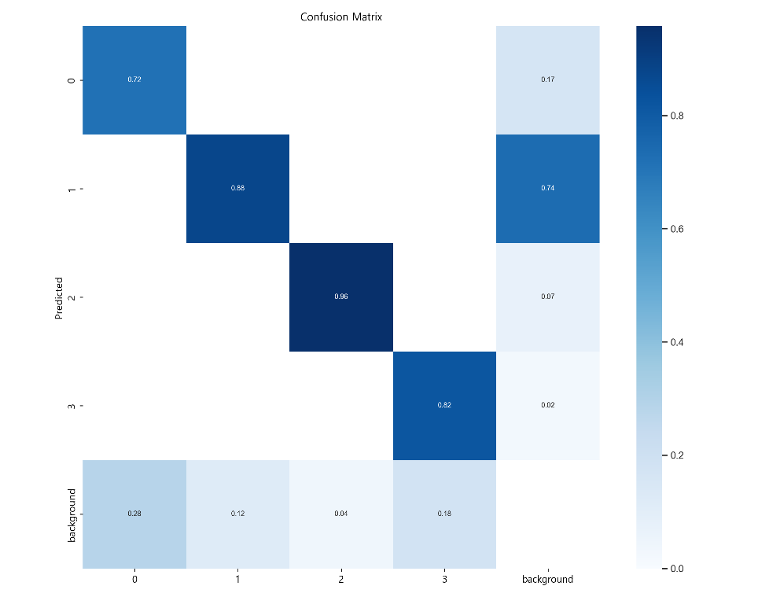
0.960257 | tp | 6 | 0
0.959783 | tp | 7 | 0
0.959585 | tp | 8 | 0
0.959453 | tp | 9 | 0
0.958921 | tp | 10 | 0
0.958506 | tp | 11 | 0
0.958231 | tp | 12 | 0
0.957351 | tp | 13 | 0
0.957321 | tp | 14 | 0
0.95709 | tp | 15 | 0
0.956557 | tp | 16 | 0
0.956491 | tp | 17 | 0
0.956422 | tp | 18 | 0
0.9562 | tp | 19 | 0
0.956031 | tp | 20 | 0
0.955919 | tp | 21 | 0
0.955681 | tp | 22 | 0
0.955643 | tp | 23 | 0
0.955553 | tp | 24 | 0
0.955416 | tp | 25 | 0
0.955319 | tp | 26 | 0
0.955243 | tp | 27 | 0
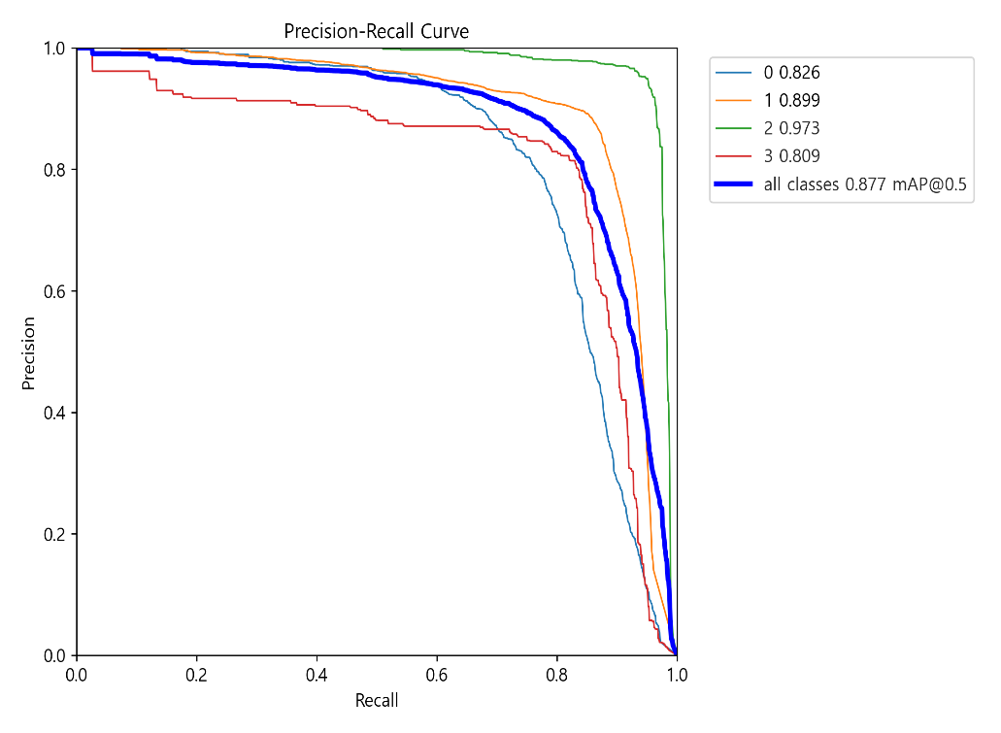
0.955161 | tp | 28 | 0
0.955129 | tp | 29 | 0
0.955062 | tp | 30 | 0
0.954406 | tp | 31 | 0
0.95437 | tp | 32 | 0
0.954366 | tp | 33 | 0
0.954338 | tp | 34 | 0
0.954268 | tp | 35 | 0
0.954221 | tp | 36 | 0
0.954072 | tp | 37 | 0
0.954039 | tp | 38 | 0
0.954037 | tp | 39 | 0
0.954003 | tp | 40 | 0
0.953734 | tp | 41 | 0
0.953376 | tp | 42 | 0
0.953357 | tp | 43 | 0
0.953342 | tp | 44 | 0
0.953337 | tp | 45 | 0
0.953308 | tp | 46 | 0
0.953109 | tp | 47 | 0
0.953001 | tp | 48 | 0
0.952851 | tp | 49 | 0
0.952698 | tp | 50 | 0
0.952622 | tp | 51 | 0
0.95254 | tp | 52 | 0
0.95236 | tp | 53 | 0
0.952208 | tp | 54 | 0
0.952187 | tp | 55 | 0
0.952169 | tp | 56 | 0
...

